상품제안서
플렉스 여행용 캐리어 압축파우치3종세트 | 상품코드: S37224

 |  |  |  |  |  |  | 02-713-8555 | www.synergygift.co.kr
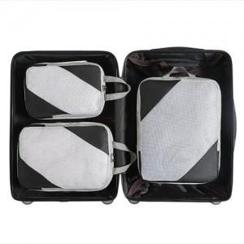

【상세/제작정보】

【인쇄/포장옵션】 | 실크 / OPP(비닐)

【공급단가】 | 수량 | 30~ | 100~ | 300~ | 500~ | 1,000~
*VAT별도 | 블랙 | 15,210원 | 14,390원 | 13,680원 | 13,330원 | 13,100원
 | 베이지 | 15,210원 | 14,390원 | 13,680원 | 13,330원 | 13,100원
 | 그레이 | 15,210원 | 14,390원 | 13,680원 | 13,330원 | 13,100원

【상품 URL】 | https://www.synergygift.co.kr:443/src/goods_detail.php?gdno=37224

